千東家－5
物 件 情 報 |  |  |  |  | 物件番号 | 現在の状況 | 募集中
 |  |  |  |  | 千東家－5
物件所在地 |  |  | 千代田町﨑村 |  | 集落名 | 黒津
売買・賃貸の別 |  |  | 売買 | 希望価格 | 500
物件の概要 | 面 積 |  |  |  | 構 造 | 木造
 | 土地 |  | 217.92㎡ | 坪 | 建築年 | 築41年（S59年）
 | 建物 | １階 | 103.78㎡ | 坪 | 補修の有無 | 多少な補修が必要
 |  | ２階 | 25.27㎡ | 坪 | 費用負担 | 入居者負担
設備の状況 |  |  | 電気 | ガス | 風呂 | 水道 | 下水道
 |  |  | 引込済 | プロパン | 灯油 | 上水道 | 無
 |  |  | 便所 | 車庫 | 庭 | 物置 | その他
 |  |  | 汲み取り |  | 有 | 無
空き家の状況
特記事項
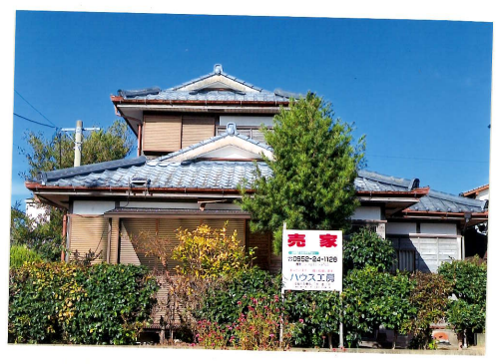
外観

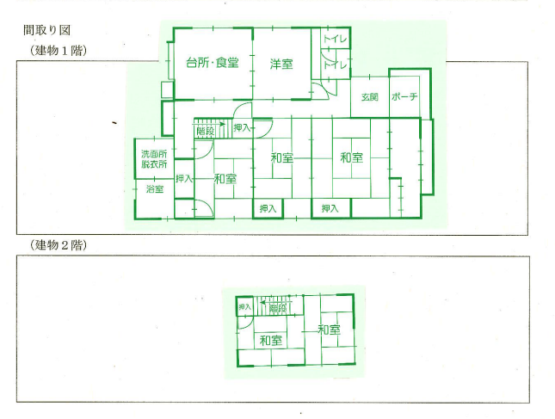
間取り図

